2日目時間計算量（Big O記法）基礎
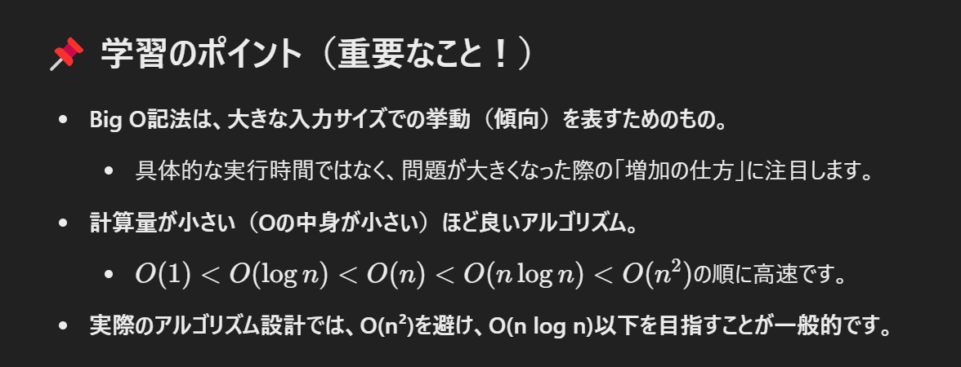
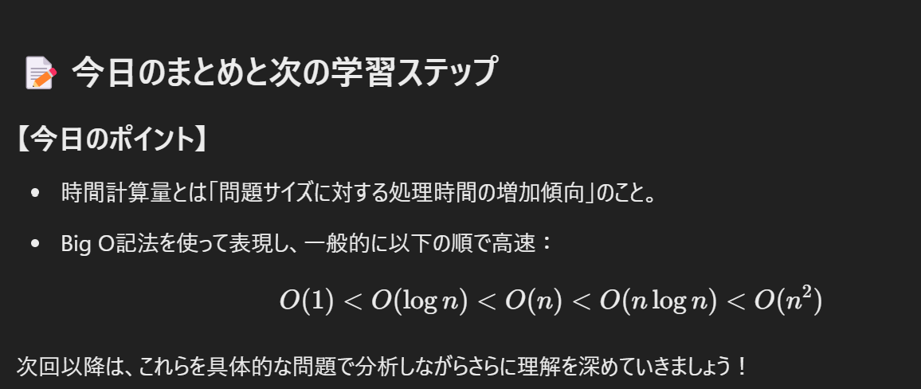
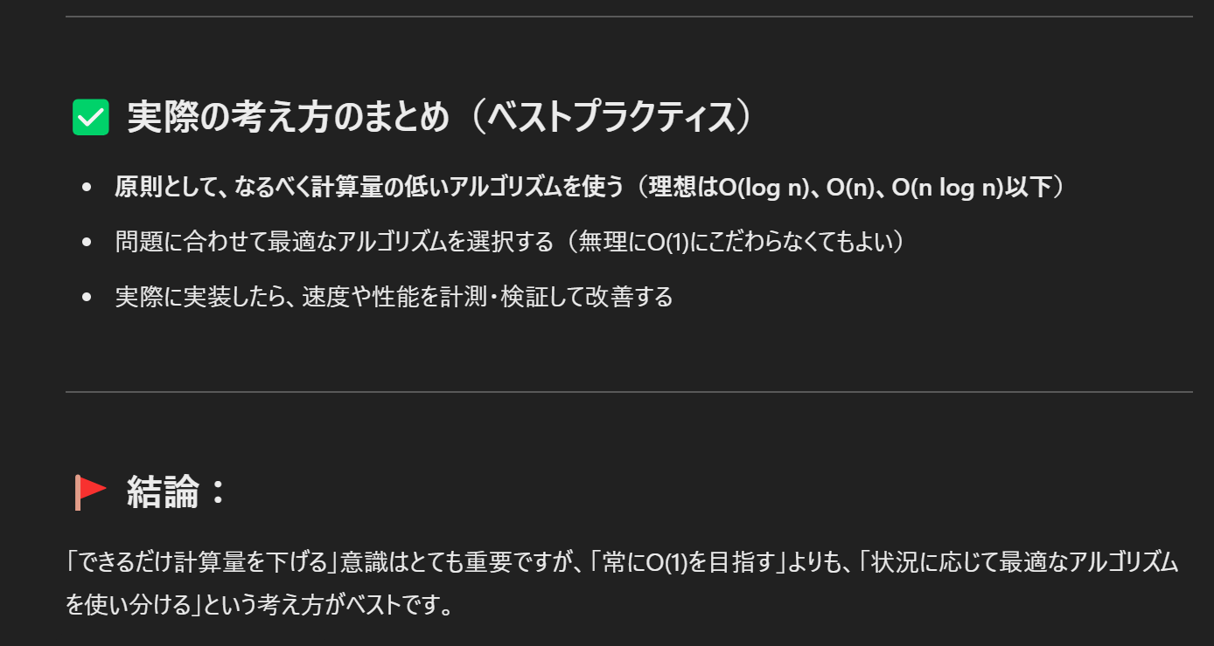
📌 時間計算量とは？

時間計算量（Time Complexity） とは、
アルゴリズムが問題を解決するのに要する時間を「入力サイズ nnn」に対する関数として表したものです。
このとき、
特に「最悪の場合（Worst case）」での処理時間の増加傾向を、
Big O（ビッグ・オー）記法を使って表します。
Big O記法は、細かい定数を無視し、問題のサイズが大きくなったときの「大まかな増加傾向」を示します。

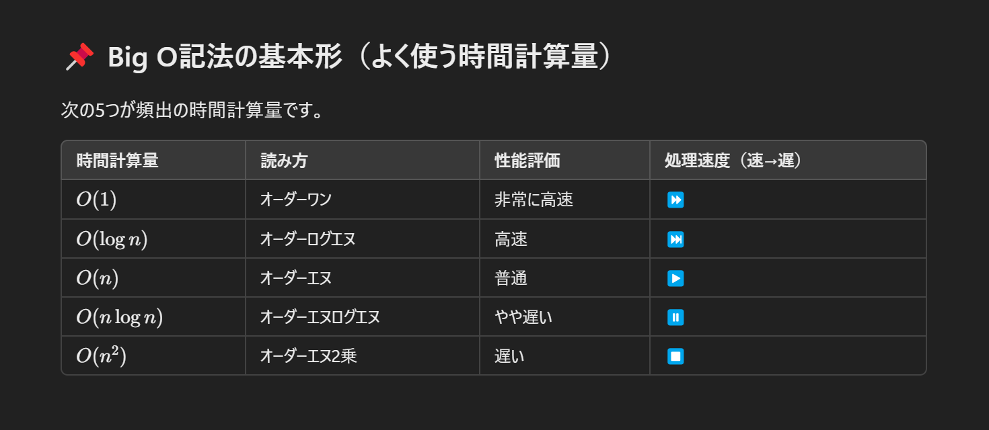

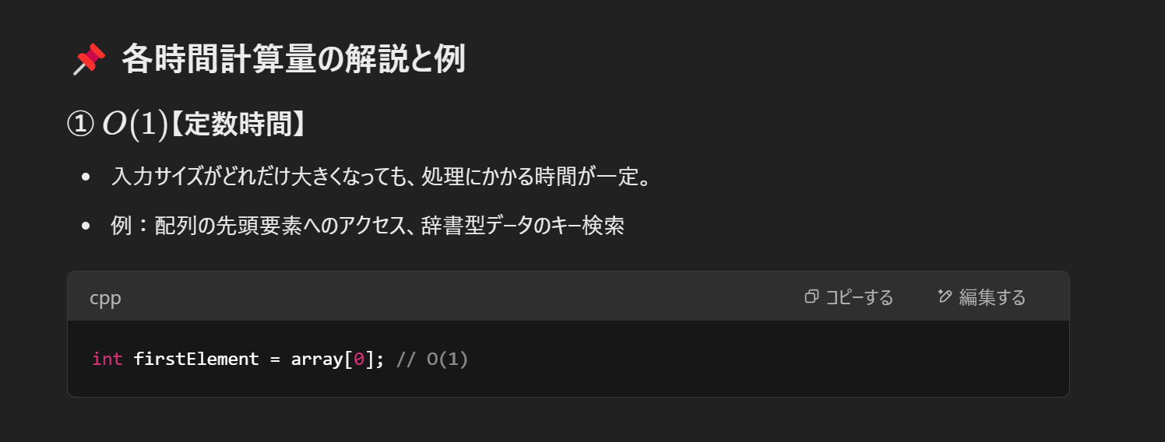

配列の先頭要素へのアクセス
#include <iostream>
int main() {
// 配列を定義
int arr[] = {10, 20, 30, 40, 50};
// 配列の先頭要素にアクセス
int firstElement = arr[0];
// 表示
std::cout << "配列の先頭要素: " << firstElement << std::endl;
return 0;
}
辞書型データのキー検索
#include <iostream>
#include <unordered_map>
#include <string>
int main() {
// unordered_map（辞書型）の作成
std::unordered_map<std::string, int> myMap;
// データの追加
myMap["apple"] = 150;
myMap["banana"] = 100;
myMap["orange"] = 120;
// 検索したいキー
std::string key = "banana";
// キー検索
auto itr = myMap.find(key);
if (itr != myMap.end()) {
// キーが見つかった場合
std::cout << "キー [" << key << "] の値は " << itr->second << " です。" << std::endl;
} else {
// キーが見つからなかった場合
std::cout << "キー [" << key << "] は見つかりません。" << std::endl;
}
return 0;
}

2分探索 数値 | 文字列
#include "/home/mash/projects/algorithm/include/template.hpp" | #include "/home/mash/projects/algorithm/include/template.hpp"

// 二分探索の例（C++） | // 二分探索（文字列バージョン）
ll binary_search(const vl &arr, ll size, ll key){ | int binary_search(const vs& arr, const string& key) {
ll left = 0, right = size - 1; | int left = 0, right = arr.size() - 1;
while (left <= right){ | while (left <= right) {
ll mid = (left + right) / 2; | int mid = left + (right - left) / 2;
if(arr[mid] == key) return mid;
else if(arr[mid] < key) left = mid + 1; | if (arr[mid] == key)
else right = mid - 1; | return mid; // 見つかった
} | else if (arr[mid] < key)
return -1; | left = mid + 1;
} // O(log n) | else
 | right = mid - 1;
int main(){ | }
vl arr = {1,2,3,4}; #左記処理は、すでにソート済です。 | return -1; // 見つからなかった
ll n = arr.size(); | }
ll key = 5;
ll result = binary_search(arr , n , key); | int main() {
if(result == -1){ | vs fruits = {"apple", "banana", "cherry", "date", "grape"};
cout << key << ":見つかりませんでした"; | #※上記処理は、すでにソート済
}else{ | string key = "date";
cout << key << ":見つかりました"; | int result = binary_search(fruits, key);
}
} | if (result != -1)
 | cout << key << "は、インデックス " << result << " にあります。\n";
2分探索での手順 | else
１．配列データをソートする。※文字列の場合は、辞書順（アルファベッド順）にする | cout << key << "は見つかりませんでした。\n";
２．検索する値を入力する
３．真ん中のデータを取得する | return 0;
４．真ん中のデータ大きいか小さいかを比較する（大きい場合は、右。小さい場合は、左。） | }
５．何回か繰り返して検索した値と配列データの値が一致したら処理が終了する。
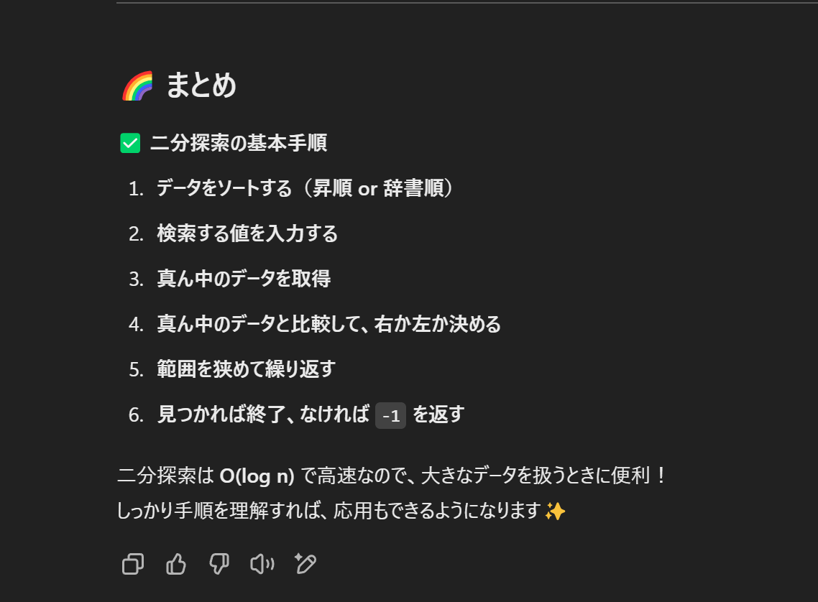

線形探索
#include "/home/mash/projects/algorithm/include/template.hpp"
// 線形探索の例（C++）
ll linear_search(vl &arr, ll size, ll key){
for(int i = 0; i < size; i++){
if(arr[i] == key) return i;
}
return -1;
} // O(n)
int main(){
ll search = 0;
vl arr = {1,2,3,4};
cin >> search;
ll result = linear_search(arr,arr.size(),search);
(result != -1) ? (cout << "あるよ" << endl) : ( cout << "ないよ" << endl);
}

クイックソート（平均的ケース）
#include "/home/mash/projects/algorithm/include/template.hpp"

ll partitionfn(vl &arr, ll left, ll right){
ll pivot = arr[right]; // ピボットの選択（通常、右端を選ぶ）
ll i = left - 1; // 小さい値のためのインデックス

for(ll j = left; j < right; j++){
if(arr[j] <= pivot){ // ピボットより小さい要素を左側に集める
i++;
swap(arr[i], arr[j]);
}
}
swap(arr[i + 1], arr[right]); // ピボットを正しい位置に配置
return i + 1; // ピボットの新しいインデックスを返す
}

// クイックソートの概略（C++）
void quick_sort(vl &arr, ll left, ll right){
if(left < right){
ll pivot = partitionfn(arr, left, right);
quick_sort(arr, left, pivot - 1);
quick_sort(arr, pivot + 1, right);
}
} // O(n log n)

int main(){
vl arr = {3,5,1,2,7};
ll n = arr.size();
ll left = 0;
quick_sort(arr,0,n - 1);
for (ll num : arr) cout << num << " ";

return 0;
}

クイックソートの手順
１．基準を見つける
２．基準を真ん中に置く
３．真ん中より小さいものを左、大きいものを右
４．左側をソート、右側をソート

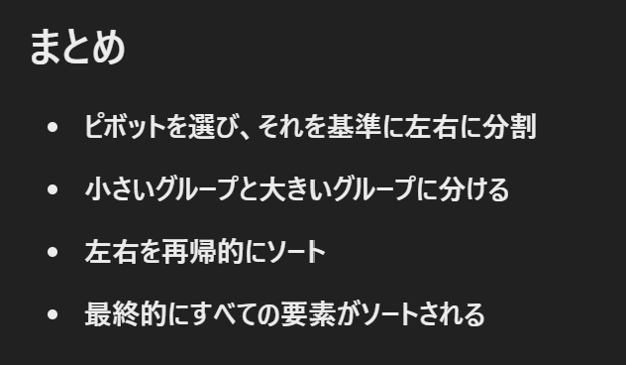

マージソート
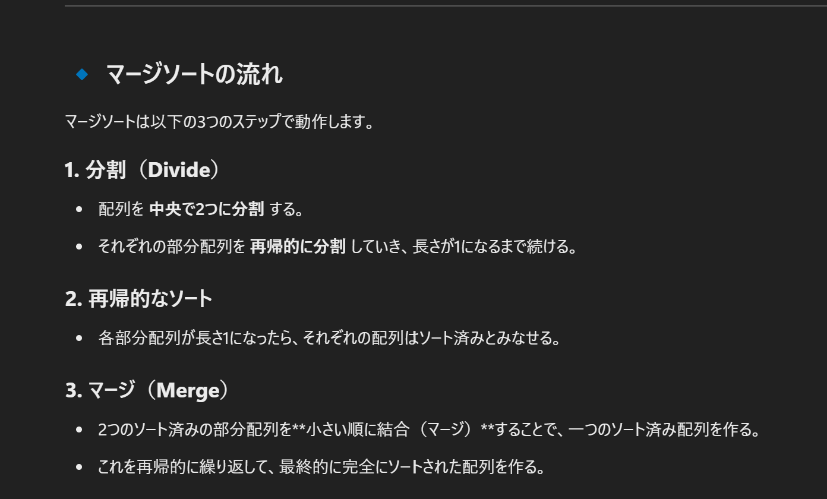

#include <iostream>
#include <vector>

using namespace std;

// マージ（Merge）関数
void merge(vector<int>& arr, int left, int mid, int right) {
int n1 = mid - left + 1;
int n2 = right - mid;

// 左右の部分配列を作成
vector<int> leftArr(n1), rightArr(n2);
for (int i = 0; i < n1; i++) leftArr[i] = arr[left + i];
for (int i = 0; i < n2; i++) rightArr[i] = arr[mid + 1 + i];

// マージ処理
int i = 0, j = 0, k = left;
while (i < n1 && j < n2) {
if (leftArr[i] <= rightArr[j]) {
arr[k++] = leftArr[i++];
} else {
arr[k++] = rightArr[j++];
}
}

// 残りの要素をコピー
while (i < n1) arr[k++] = leftArr[i++];
while (j < n2) arr[k++] = rightArr[j++];
}

// マージソート関数
void mergeSort(vector<int>& arr, int left, int right) {
if (left < right) {
int mid = left + (right - left) / 2;

// 左右の部分配列をソート
mergeSort(arr, left, mid);
mergeSort(arr, mid + 1, right);

// マージ処理
merge(arr, left, mid, right);
}
}

// メイン関数
int main() {
vector<int> arr = {38, 27, 43, 3, 9, 82, 10};

cout << "Before Sorting: ";
for (int num : arr) cout << num << " ";
cout << endl;

mergeSort(arr, 0, arr.size() - 1);

cout << "After Sorting: ";
for (int num : arr) cout << num << " ";
cout << endl;

return 0;
}

// バブルソートの例（C++）
void bubble_sort(int arr[], int size){
for(int i = 0; i < size - 1; i++){
for(int j = 0; j < size - i - 1; j++){
if(arr[j] > arr[j + 1]){
swap(arr[j], arr[j + 1]);
}
}
}
} // O(n^2)

4日目配列操作（検索・挿入・削除）の基本
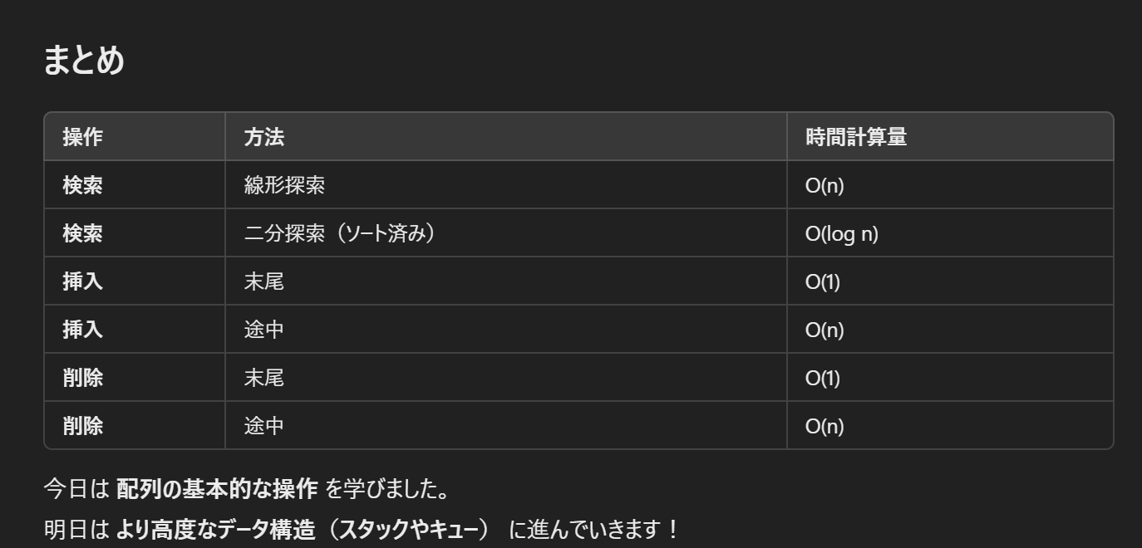
#include "/home/mash/projects/algorithm/include/template.hpp"

ll linerSearch(ll arr[],ll n,ll target){
for(int i = 0; i < n; i++){
if(arr[i] == target) return i;
}
return -1;
}

int main(){
ll arr[] = {10, 20, 30, 40, 50};
ll target = 130;
ll n = sizeof(arr)/sizeof(arr[0]);
ll index = linerSearch(arr,n,target);
if(index != -1) cout << "みつけたよ。インデックスは、" << index << "値は、" << arr[index] <<endl;
else cout << "ないよ" << endl;
}

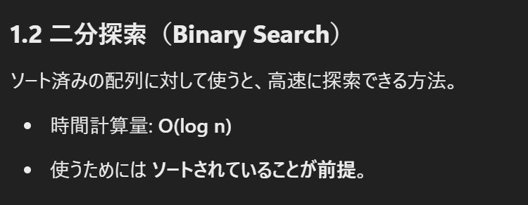

#include "/home/mash/projects/algorithm/include/template.hpp"
ll binarySearch(ll arr[],ll left,ll right, ll target){
while(left <= right){
ll mid = left + (right - left) /2;
if(arr[mid] == target) return mid;
else if (arr[mid] < target) left = mid + 1;
else if (arr[mid] > target) right = mid - 1;
}
return -1;
}
int main(){
ll arr[] = {10, 20, 30, 40, 50,20};
ll n = sizeof(arr)/sizeof(arr[0]);
ll left = 0;
ll right = n - 1;
//ソートすると{10,20,20,30,40,50,20}
sort(arr,arr + n);
ll target = 30;
ll index = binarySearch(arr,left,right,target);
if (index != -1) cout << "Found at index: " << index << " value : " << arr[index] << endl;
else cout << "Not found" << endl;
return 0;
}

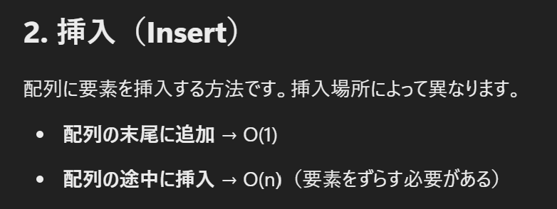

#include "/home/mash/projects/algorithm/include/template.hpp"

void insertElement(ll arr[],ll &size,ll pos,ll value){
for(int i = size;i > pos;i--) {
arr[i] = arr[i - 1];//要素を後ろにずらす
}
arr[pos] = value;
size++;
}

int main(){
ll arr[] = {10, 20, 30, 40, 50,20};
ll size = sizeof(arr)/sizeof(arr[0]);
ll pos = 2;
ll value = 25;
//sort(arr,arr + size);

insertElement(arr,size,pos,value);
for(ll i = 0; i < size;i++) cout << arr[i] << " ";
cout << endl;
}

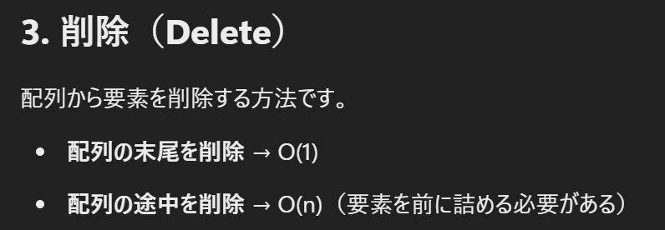

#include "/home/mash/projects/algorithm/include/template.hpp"

void insertElement(ll arr[],ll &size,ll pos){
for(int i = pos;i < size - 1;i++) {
arr[i] = arr[i + 1];//要素を前に詰める
}
size--;
}

int main(){
ll arr[] = {10, 20, 30, 40, 50,20};
ll size = sizeof(arr)/sizeof(arr[0]);
ll pos = 2;
//sort(arr,arr + size);

insertElement(arr,size,pos);
for(ll i = 0; i < size;i++) cout << arr[i] << " ";
cout << endl;
}

